2019_07_data
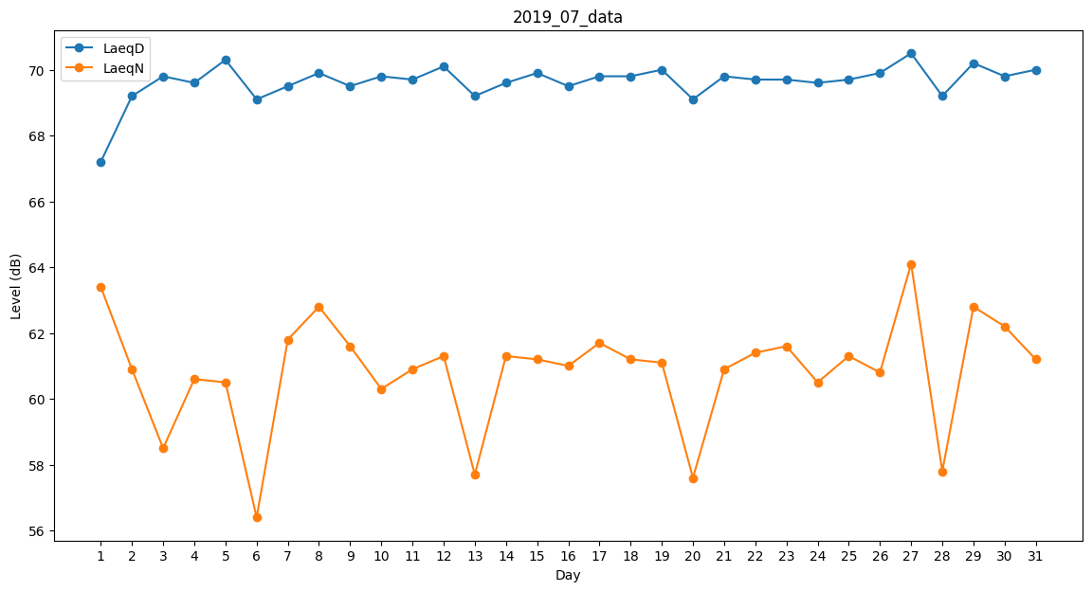
Day | LaeqD | LaeqN
1 | 67.2 | 63.4
2 | 69.2 | 60.9
3 | 69.8 | 58.5
4 | 69.6 | 60.6
5 | 70.3 | 60.5
6 | 69.1 | 56.4
7 | 69.5 | 61.8
8 | 69.9 | 62.8
9 | 69.5 | 61.6
10 | 69.8 | 60.3
11 | 69.7 | 60.9
12 | 70.1 | 61.3
13 | 69.2 | 57.7
14 | 69.6 | 61.3
15 | 69.9 | 61.2
16 | 69.5 | 61
17 | 69.8 | 61.7
18 | 69.8 | 61.2
19 | 70 | 61.1
20 | 69.1 | 57.6
21 | 69.8 | 60.9
22 | 69.7 | 61.4
23 | 69.7 | 61.6
24 | 69.6 | 60.5
25 | 69.7 | 61.3
26 | 69.9 | 60.8
27 | 70.5 | 64.1
28 | 69.2 | 57.8
29 | 70.2 | 62.8
30 | 69.8 | 62.2
31 | 70 | 61.2

